상품제안서
풀컬러 점착메모 리갈패드 (볼펜포함) | 상품코드: S41964

 |  |  |  |  |  |  | 02-713-8555 | www.synergygift.co.kr
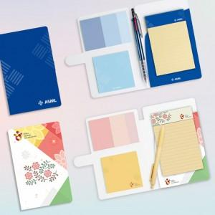

【상세/제작정보】 | <p><span style="font-size: 14pt;">※ 커버 앞뒷면 + 세네카 + 레버 + 커버안쪽 + 메조지 상단 띠 인쇄 됩니다.</span></p>

【인쇄/포장옵션】 | 풀칼라 / OPP(비닐)

【공급단가】 | 수량 | 300~ | 500~ | 1,000~ | 3,000~ | 5,000~
*VAT별도 | 기본형 | 3,870원 | 3,510원 | 2,510원 | 2,240원 | 2,170원

【상품 URL】 | https://www.synergygift.co.kr:443/src/goods_detail.php?gdno=41964

